Sheet1
Входные переменные и их функции:

1)Температура |  | 2)Влажность |  | 3) Вентиль
 | низкая |  | низкая |  | закрыт
 | средняя |  | средняя |  | полуоткрыт
 | высокая |  | высокая |  | открыт
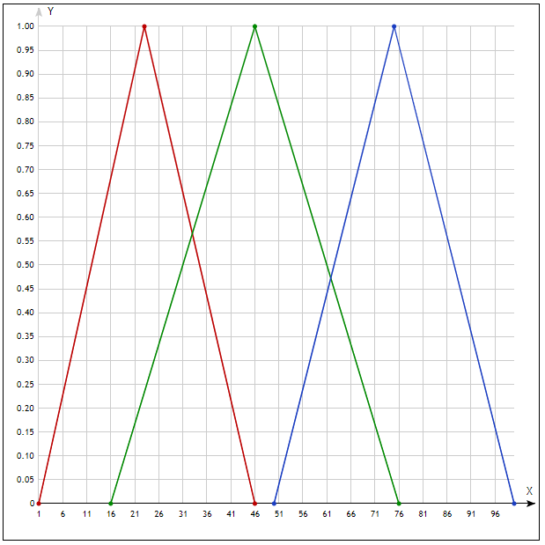

Правила: | 1) Если температура НИЗКАЯ и влажность СРЕДНЯЯ, то вентиль ПОЛУОТКРЫТ
 | 2) Если температура НИЗКАЯ и влажность ВЫСОКАЯ, то вентиль ЗАКРЫТ
 | 3) Если температура ВЫСОКАЯ и влажность НИЗКАЯ, то вентиль ОТКРЫТ

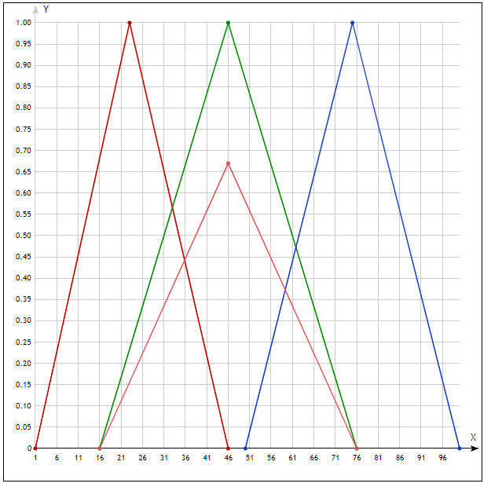
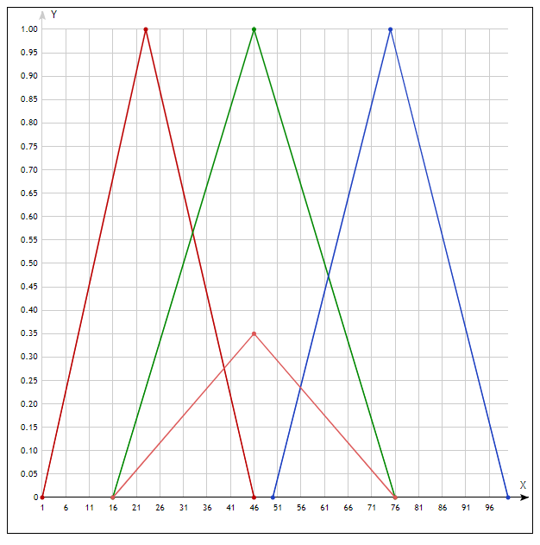
1)

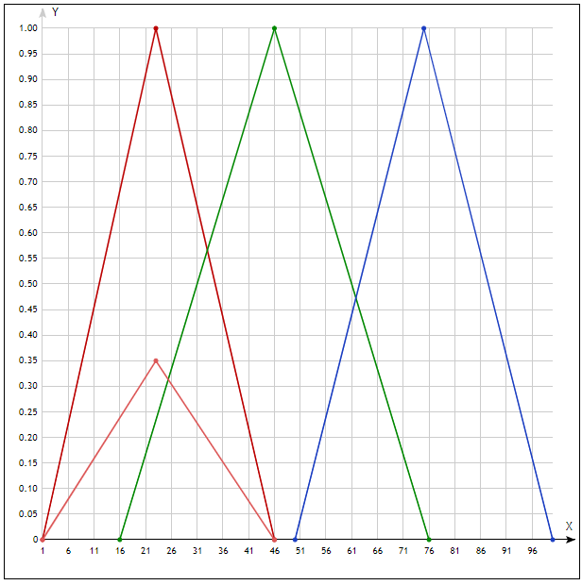
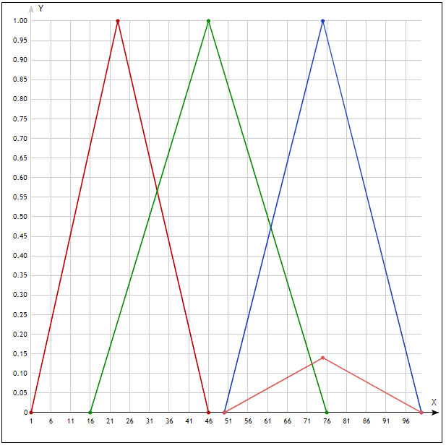
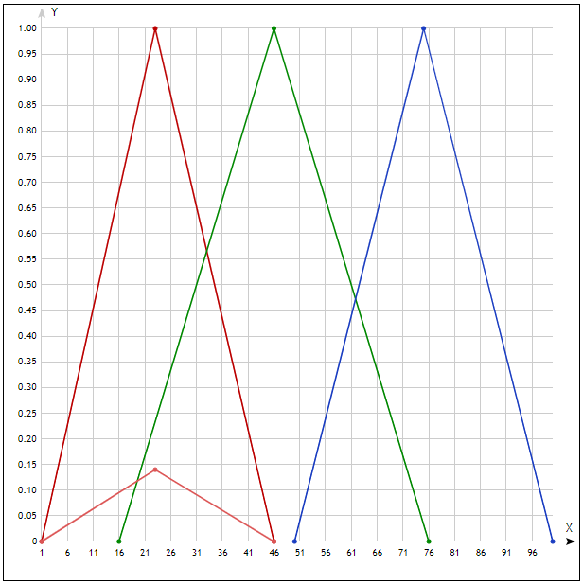
2)

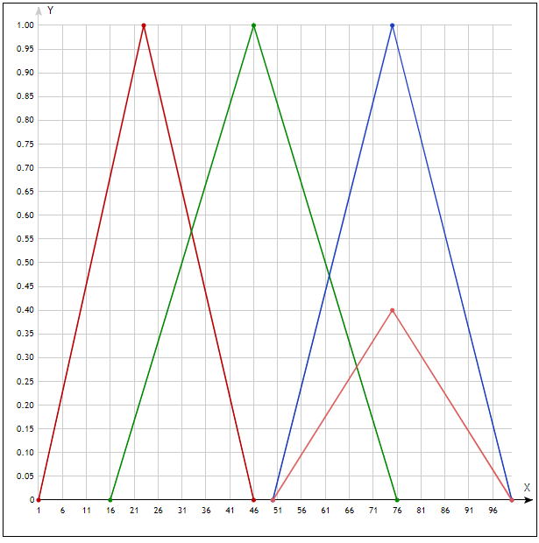
3)
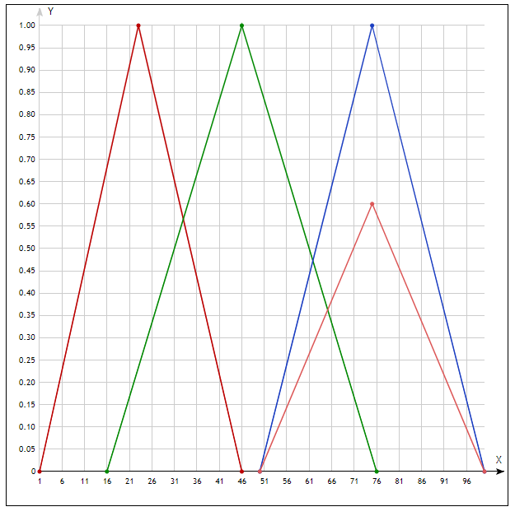
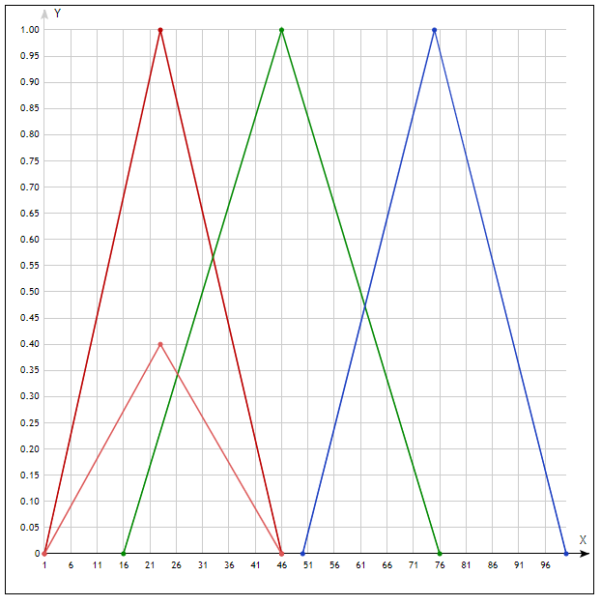

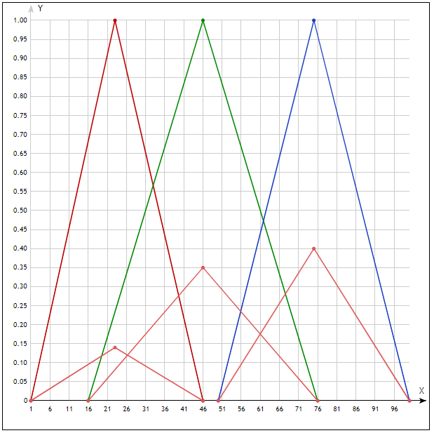
Итоговый логический вывод:

